berekening_budget
$$\overline{x} − \frac{ts}{\sqrt{n}}$$
$$\overline{x}+ \frac{ts}{\sqrt{n}}$$
betrouwbaarheidsinterval DS 2022
 |  |  |  | betrouwbaarheidsinterval
 |  | verwachting= | 66492110
 | Average rating films tussen | n = | 100 |  | < 𝜇 <
 | in de les | gem = 𝑥 ̅ = | 66492110
 | 300000000 | 𝜇 (avgrating, action)= | 74287497
 | 237000000 | stdev = | 64294126.14 | 53734760.503 | < 𝜇 < | 79249459.497
 | 215000000 | signifcant | 95%
 | 200000000 | student-t = | 1.9842169516
 | 200000000 |  |  | h0 | E3 is genoeg voor een action film
 | 200000000 | Z= | -0.12124571043 | h1 | niet genoeg
 | 195000000
 | 190000000 | P(z < Z) = | 45.17% | tber | 1.2124571043
 | 165000000 | P(x < D3) = | 45.17% | ttoets | 1.9842169516
 | 160000000 | P(x > D3) = | 54.83%
 | 150000000 |  |  | Ttoets | > | t ber | dus
 | 150000000 |  |  | h0 | NIET | verwerpen
 | 150000000
 | 150000000
 | 150000000
 | 150000000
 | 150000000
 | 150000000
 | 130000000
 | 125000000
 | 110000000
 | 100000000
 | 100000000
 | 100000000
 | 100000000
 | 100000000
 | 97000000
 | 93000000
 | 90000000
 | 88000000
 | 85000000
 | 85000000
 | 85000000
 | 80000000
 | 75000000
 | 69000000
 | 65000000
 | 65000000
 | 65000000
 | 60000000
 | 58000000
 | 58000000
 | 55000000
 | 50000000
 | 50000000
 | 49000000
 | 47000000
 | 44000000
 | 42000000
 | 40000000
 | 40000000
 | 40000000
 | 39000000
 | 38000000
 | 35000000
 | 34000000
 | 34000000
 | 33000000
 | 32000000
 | 30000000
 | 30000000
 | 30000000
 | 30000000
 | 28000000
 | 28000000
 | 28000000
 | 26000000
 | 25000000
 | 20000000
 | 20000000
 | 20000000
 | 20000000
 | 20000000
 | 20000000
 | 18000000
 | 17000000
 | 15000000
 | 15000000
 | 14000000
 | 13500000
 | 12000000
 | 12000000
 | 11000000
 | 10000000
 | 10000000
 | 10000000
 | 10000000
 | 10000000
 | 8000000
 | 7000000
 | 7000000
 | 5800000
 | 5000000
 | 4000000
 | 3500000
 | 2900000
 | 2500000
 | 2000000
 | 2000000
 | 11000
 | 66492110

Qmax
 |  |  | Model voor: is maximum uitschieter?
 |  |  | Dixon-Q - maximum

 |  |  |  | Zelf invullen of berekenen:
data | 40000000 | 30000000 | 200000000 | 185000000 | 30000000 | 40000000 | 75000000 | 245000000 | 230000000 | 16000000 | 90000000
sorteren | 16000000 | 30000000 | 30000000 | 40000000 | 40000000 | 75000000 | 90000000 | 185000000 | 200000000 | 230000000 | 245000000 | 107363636.36
aantal | 11
spreiding | 215000000
verschil | 15000000
$$H_{0}$$
significantie | 95% |  |  |  | 245000000 | is geen uitschieter ( |  | 95% | betrouwbaarheid)
$$H_{1}$$
n | spreiding | verschil |  |  | 245000000 | is uitschieter ( |  | 95% | betrouwbaarheid)
3-7 | xn-x1 | xn-xn-1
8-12 | xn – x2 | xn-xn-1 |  | Q ber = | 0.070
13-40 | xn – x3 | xn-xn-2 |  | Q tab = | 0.444 |  |  |  |  |  |  | n | Qtab (5%) | Qtab (1%)
 |  |  |  |  |  |  |  |  |  |  |  | 3 | 0.97 | 0.994
 |  |  |  |  | Q tab | > | Q ber |  |  |  |  | 4 | 0.829 | 0.926
$$H_{0}$$
 |  |  |  | dus |  | NIET | verwerpen |  |  |  |  | 5 | 0.71 | 0.821
 |  |  |  | dus | 245000000 | is geen uitschieter ( |  | 95% | betrouwbaarheid) |  |  | 6 | 0.625 | 0.74
 |  |  |  |  |  |  |  |  |  |  |  | 7 | 0.568 | 0.68
 |  |  |  |  |  |  |  |  |  |  |  | 8 | 0.526 | 0.634
 |  |  |  |  |  |  |  |  |  |  |  | 9 | 0.493 | 0.598
 |  |  |  |  |  |  |  |  |  |  |  | 10 | 0.466 | 0.568
 |  |  |  |  |  |  |  |  |  |  |  | 11 | 0.444 | 0.542
 |  |  |  |  |  |  |  |  |  |  |  | 12 | 0.426 | 0.522
 |  |  |  |  |  |  |  |  |  |  |  | 13 | 0.41 | 0.503
 |  |  |  |  |  |  |  |  |  |  |  | 14 | 0.396 | 0.488
 |  |  |  |  |  |  |  |  |  |  |  | 15 | 0.384 | 0.475
 |  |  |  |  |  |  |  |  |  |  |  | 16 | 0.374 | 0.463
 |  |  |  |  |  |  |  |  |  |  |  | 17 | 0.365 | 0.452
 |  |  |  |  |  |  |  |  |  |  |  | 18 | 0.356 | 0.442
 |  |  |  |  |  |  |  |  |  |  |  | 19 | 0.349 | 0.433
 |  |  |  |  |  |  |  |  |  |  |  | 20 | 0.342 | 0.425
 |  |  |  |  |  |  |  |  |  |  |  | 21 | 0.337 | 0.418
 |  |  |  |  |  |  |  |  |  |  |  | 22 | 0.331 | 0.411
 |  |  |  |  |  |  |  |  |  |  |  | 23 | 0.326 | 0.404
 |  |  |  |  |  |  |  |  |  |  |  | 24 | 0.321 | 0.399
 |  |  |  |  |  |  |  |  |  |  |  | 25 | 0.317 | 0.393
 |  |  |  |  |  |  |  |  |  |  |  | 26 | 0.312 | 0.388
 |  |  |  |  |  |  |  |  |  |  |  | 27 | 0.308 | 0.384
 |  |  |  |  |  |  |  |  |  |  |  | 28 | 0.305 | 0.38
 |  |  |  |  |  |  |  |  |  |  |  | 29 | 0.301 | 0.376
 |  |  |  |  |  |  |  |  |  |  |  | 30 | 0.29 | 0.372

Qmin
 |  |  | Model voor: is minimum uitschieter?
 |  |  | Dixon-Q - minimum

 |  |  |  | Zelf invullen of berekenen:
data | 40000000 | 30000000 | 200000000 | 185000000 | 30000000 | 40000000 | 75000000 | 245000000 | 230000000 | 16000000 | 90000000
sorteren | 16000000 | 30000000 | 30000000 | 40000000 | 40000000 | 75000000 | 90000000 | 185000000 | 200000000 | 230000000 | 245000000
aantal | 11
spreiding | 214000000
verschil | 14000000
$$H_{0}$$
significantie | 95% |  |  |  | 16000000 | is geen uitschieter ( |  | 95% | )
$$H_{1}$$
n | spreiding | verschil |  |  | 16000000 | is uitschieter
3-7 | xn-x1 | x2-x1
8-12 | xn-1 – x1 | x2-x1 |  | Q ber = | 0.065
13-40 | xn-2 – x1 | x3-x1 |  | Q tab = | 0.444 |  |  |  |  |  |  | n | Qtab (95%) | Qtab (99%)
 |  |  |  |  |  |  |  |  |  |  |  | 3 | 0.97 | 0.994
 |  |  |  |  | Q tab = | > | Q ber |  |  |  |  | 4 | 0.829 | 0.926
$$H_{0}$$
 |  |  |  | dus |  | NIET | verwerpen |  |  |  |  | 5 | 0.71 | 0.821
 |  |  |  | dus | 16000000 | is geen uitschieter ( |  | 95% | ) |  |  | 6 | 0.625 | 0.74
 |  |  |  |  |  |  |  |  |  |  |  | 7 | 0.568 | 0.68
 |  |  |  |  |  |  |  |  |  |  |  | 8 | 0.526 | 0.634
 |  |  |  |  |  |  |  |  |  |  |  | 9 | 0.493 | 0.598
 |  |  |  |  |  |  |  |  |  |  |  | 10 | 0.466 | 0.568
 |  |  |  |  |  |  |  |  |  |  |  | 11 | 0.444 | 0.542
 |  |  |  |  |  |  |  |  |  |  |  | 12 | 0.426 | 0.522
 |  |  |  |  |  |  |  |  |  |  |  | 13 | 0.41 | 0.503
 |  |  |  |  |  |  |  |  |  |  |  | 14 | 0.396 | 0.488
 |  |  |  |  |  |  |  |  |  |  |  | 15 | 0.384 | 0.475
 |  |  |  |  |  |  |  |  |  |  |  | 16 | 0.374 | 0.463
 |  |  |  |  |  |  |  |  |  |  |  | 17 | 0.365 | 0.452
 |  |  |  |  |  |  |  |  |  |  |  | 18 | 0.356 | 0.442
 |  |  |  |  |  |  |  |  |  |  |  | 19 | 0.349 | 0.433
 |  |  |  |  |  |  |  |  |  |  |  | 20 | 0.342 | 0.425
 |  |  |  |  |  |  |  |  |  |  |  | 21 | 0.337 | 0.418
 |  |  |  |  |  |  |  |  |  |  |  | 22 | 0.331 | 0.411
 |  |  |  |  |  |  |  |  |  |  |  | 23 | 0.326 | 0.404
 |  |  |  |  |  |  |  |  |  |  |  | 24 | 0.321 | 0.399
 |  |  |  |  |  |  |  |  |  |  |  | 25 | 0.317 | 0.393
 |  |  |  |  |  |  |  |  |  |  |  | 26 | 0.312 | 0.388
 |  |  |  |  |  |  |  |  |  |  |  | 27 | 0.308 | 0.384
 |  |  |  |  |  |  |  |  |  |  |  | 28 | 0.305 | 0.38
 |  |  |  |  |  |  |  |  |  |  |  | 29 | 0.301 | 0.376
 |  |  |  |  |  |  |  |  |  |  |  | 30 | 0.29 | 0.372

Succes
$$\overline{x} − \frac{ts}{\sqrt{n}}$$
$$\overline{x}+ \frac{ts}{\sqrt{n}}$$
betrouwbaarheidsinterval DS 2022
wat is de kans dat een actie film een succes(7.5) wordt als het nu uitkomt |  |  |  | betrouwbaarheidsinterval
 |  | verwachting= | 7.5
 | Average rating films tussen | n = | 100 |  | < 𝜇 <
 | in de les | gem = 𝑥 ̅ = | 7.258
 | 9.9 | 𝜇 (avgrating, action)= | 7.082287
 | 9.9 | stdev = | 1.27 | 7.0069479788 | < 𝜇 < | 7.5090520212
 | 9.7 | signifcant | 95%
 | 9.6 | student-t = | 1.9842169516
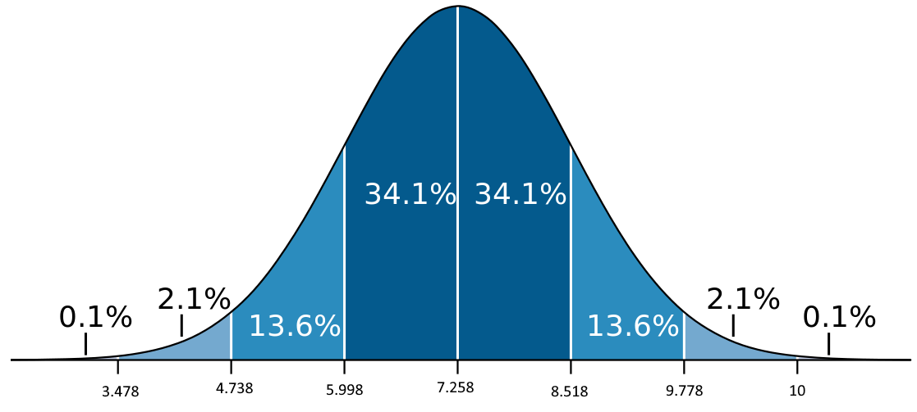
 | 9.6
 | 9.5 | Z= | 0.33014401222
 | 9.2
 | 9.2 | P(z < 0,33) = | 62.94%
 | 9 | P(x < 7.5) = | 62.94%
 | 8.9 | P(x > 7.5) = | 37.06%
 | 8.8
 | 8.7
 | 8.7
 | 8.7
 | 8.5
 | 8.5
 | 8.5
 | 8.4
 | 8.3
 | 8.3
 | 8.3
 | 8.2
 | 8.2
 | 8.2
 | 8.1
 | 8.1
 | 8.1
 | 8.1
 | 8
 | 8
 | 7.9
 | 7.8
 | 7.8
 | 7.8
 | 7.8
 | 7.7
 | 7.7
 | 7.7
 | 7.6
 | 7.6
 | 7.6
 | 7.6
 | 7.5
 | 7.5
 | 7.5
 | 7.5
 | 7.5
 | 7.5
 | 7.4
 | 7.4
 | 7.4
 | 7.4
 | 7.4
 | 7.3
 | 7.3
 | 7.2
 | 7.1
 | 7
 | 6.9
 | 6.9
 | 6.9
 | 6.8
 | 6.7
 | 6.7
 | 6.7
 | 6.7
 | 6.6
 | 6.6
 | 6.5
 | 6.5
 | 6.5
 | 6.5
 | 6.4
 | 6.3
 | 6.3
 | 6.3
 | 6.2
 | 6.2
 | 6.1
 | 6.1
 | 6.1
 | 6.1
 | 6
 | 6
 | 6
 | 5.9
 | 5.8
 | 5.8
 | 5.7
 | 5.7
 | 5.7
 | 5.6
 | 5.6
 | 5.6
 | 5.6
 | 5.4
 | 5.2
 | 5
 | 4.9
 | 3
 | 7.258

